订单列表
每个账号点击进去都可以看到订单列表，只是餐厅只能看到自己店面的，中厨和财务可以看到全部

业务日期 |  |  | 到

新增 | 修改 |  | 查询 | 删除 | 接单 | 退回 | 反接单 | 打印 |  |  | 全部 | 未接单 | 已结单 | 售后 | 对所有订单进行筛选

没接单的显示大红点 | 门店名称 | 订单编号 | 提交日期 | 订单内容 | 订单金额 | 状态 | 送货人 | 是否产生售后 | 售后费用 | 如果状态为已结单的订单在收货当天发现有问题，可以在点开订单详细点击售后。
l | xxx | xxxxxx | 2019.10.1 | xxx | 100 | 未接单
 | x'x | xxxxxx | 2019.10.2 | xxx | 1 | 已结单

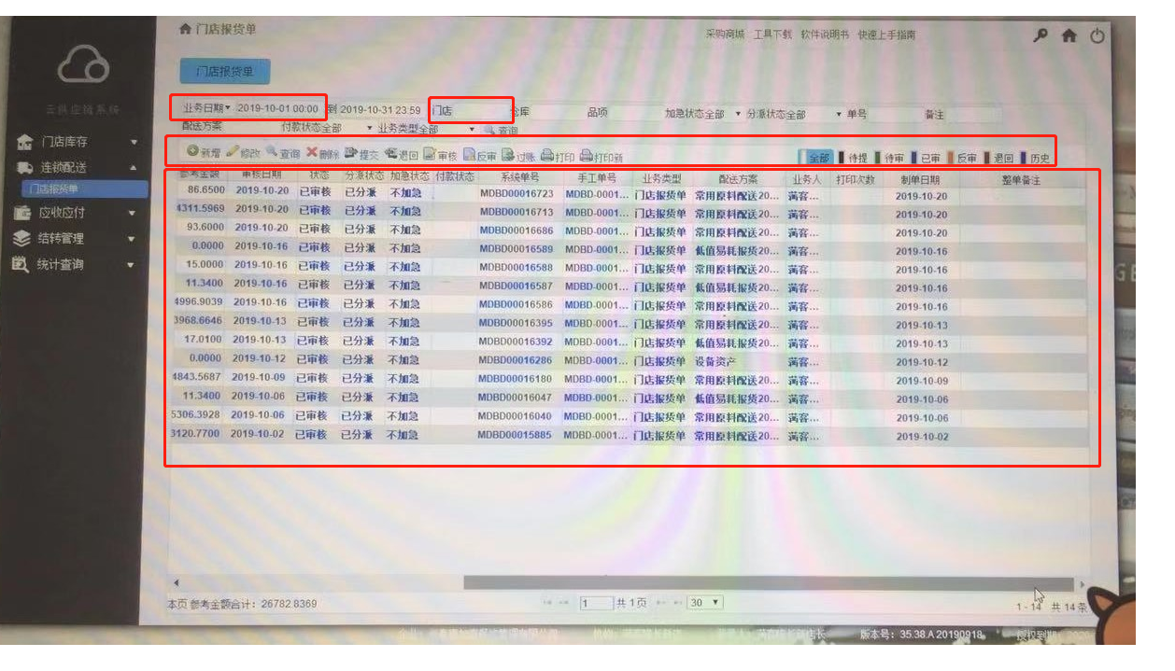
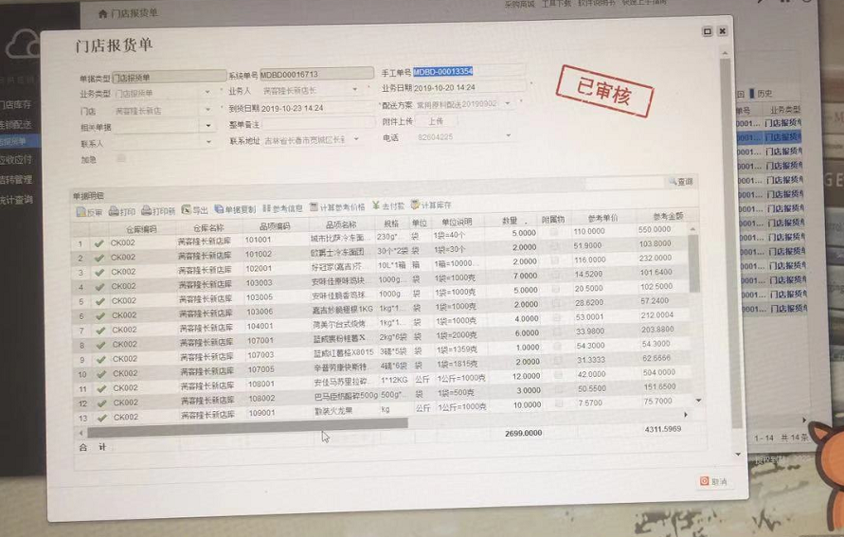

换成已接单

